关系图
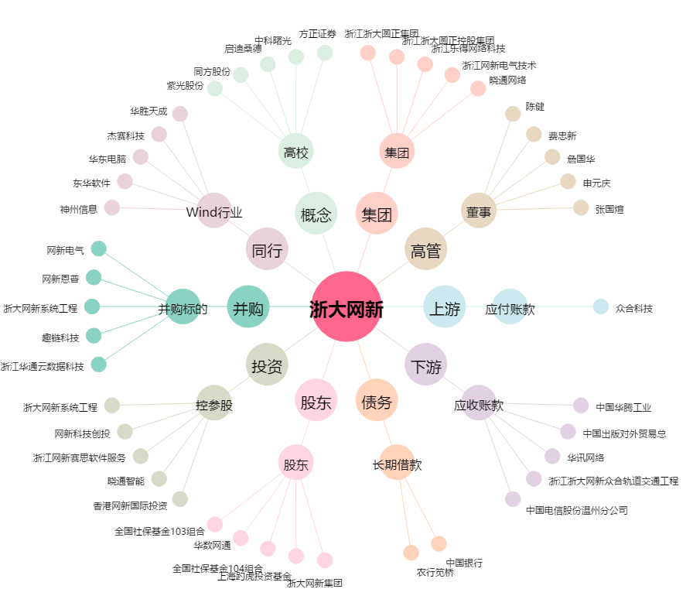
浙大网新[600797.SH] - 关系概览图

